صورت وضعیت
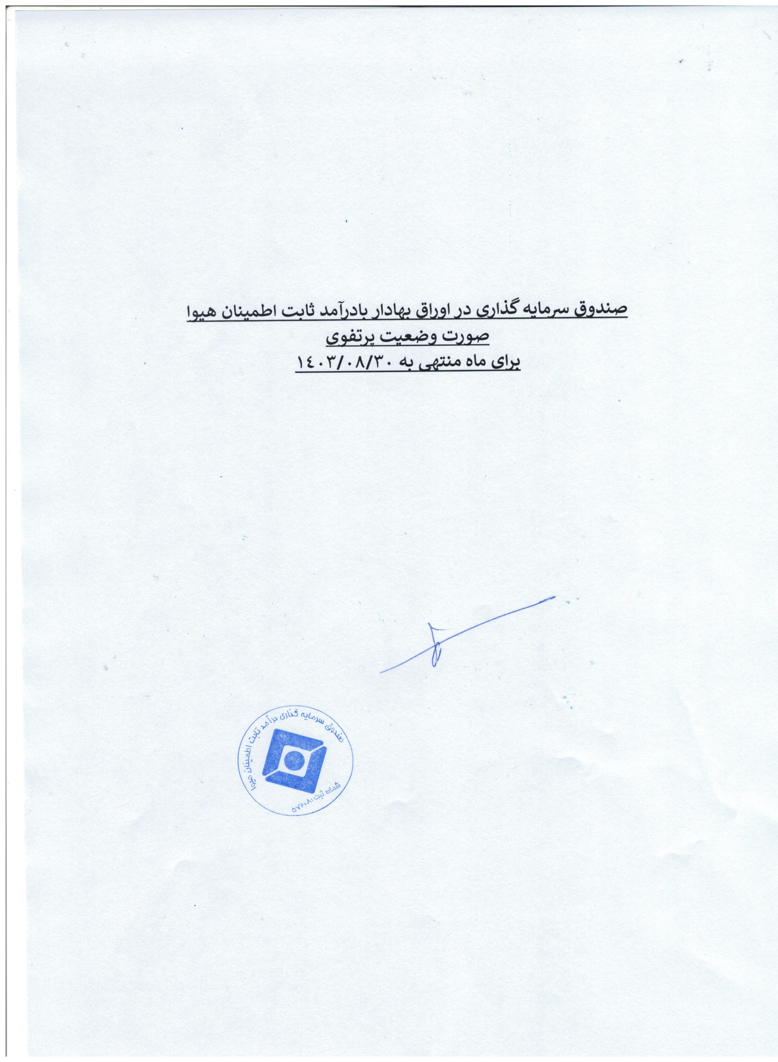
صندوق سرمایه گذاری با درآمدثابت اطمینان هیوا
صورت وضعیت پرتفوی
برای ماه منتهی به 1403/08/30

